상품제안서
정대영 신지식농업인 14brix 이상 고당도, GAP 인증_자연마시_백화점에서만 판매되는 신품종 골든볼 사과 3kg_혼합 3호 | 상품코드: F31380

 |  | 02-412-0044 | www.easy1.co.kr
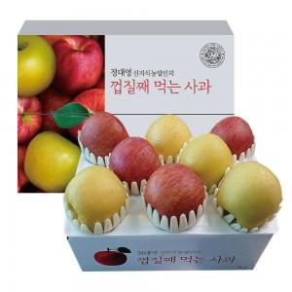

【상세/제작정보】 | <p><span style="font-size: 12pt;"><b>* 배송비 지원</b></span></p>

【인쇄/포장옵션】 | 기타 / 포장불가능

【공급단가】 | 수량
*VAT별도 | 단가

【상품 URL】 | http://www.easy1.co.kr/src/goods_detail.php?gdno=31380

